Blad1
0.85 Minigim ILS | Input Grex |  |  |  |  |  |  |  | IfcExportAs

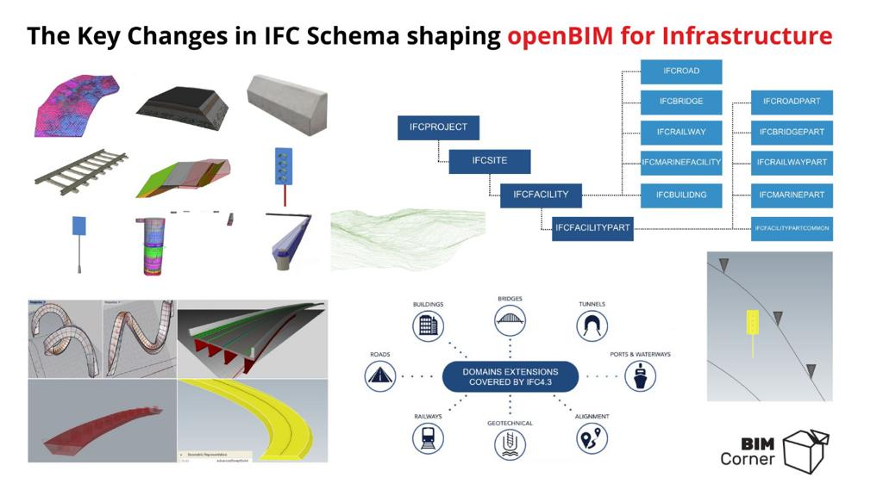
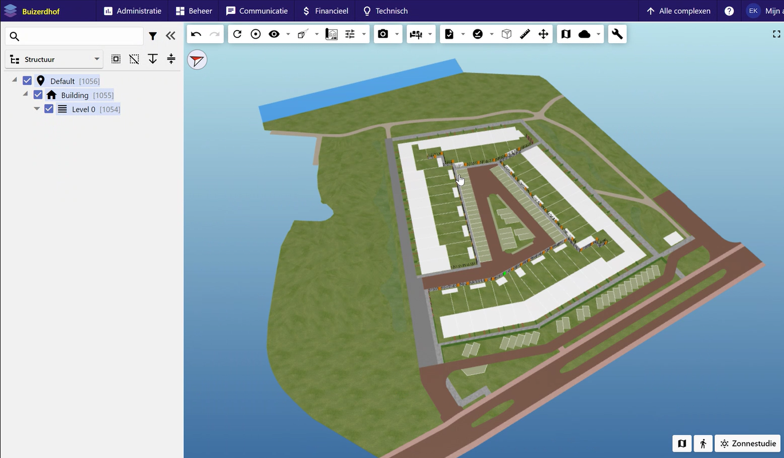
QUICK-SCAN |  |  |  | GREXKOSTEN
Niveau -1 | Niveau 0 | IfcExportAs | Niveau 1 | IfcExportAs | Niveau 2 | IfcExportAs | Niveau 3 | IfcExportAs |  | EPset_minigim
 | Uitgeefbaar | IFCSITE | Uitgeefbaar | IFCSITE | Percelen | IFCSITE / IFCSLAB | Bebouwd | IFCBuilding | <Minibim ILS | Wat ben je ? | IfcName
 |  |  |  |  |  |  |  |  |  | Van wie was je? | Kadaster??? BIMLEGAL
 |  |  |  |  |  |  | Tuin | IFCSITE / IFCSLAB |  | Van wie wordt je? | Afnemer
 |  |  |  |  |  |  | Water | IFCSITE / IFCSLAB
 |  |  |  |  |  |  | Parkeerplaats - privaat | IFCSLAB

 |  |  |  |  | Mandelig | IFCSITE / IFCSLAB | Parkeerplaats | IFCSLAB
 |  |  |  |  |  |  | Water | IFCSITE
 |  |  |  |  |  |  | Wegen | IFCSITE
 |  |  |  |  |  |  | Voetpad | IFCSITE
 | Openbaar | IFCSITE
 |  |  | Verhard | IFCSITE | wegen | IFCROAD | Type I | IFCROAD
 |  |  |  |  |  |  | Type II | IFCROAD
 |  |  |  |  |  |  | Type III | IFCROAD
 |  |  |  |  | fietspad | IFCROAD | Type I | IFCROAD
 |  |  |  |  |  |  | Type II | IFCROAD
 |  |  |  |  |  |  | Type III | IFCROAD
 |  |  |  |  | voetpad | IFCROAD | Type I | IFCROAD
 |  |  |  |  |  |  | Type II | IFCROAD
 |  |  |  |  |  |  | Type III | IFCROAD
 |  |  |  |  | spoorbaan | IFCRAILWAY

 |  |  |  |  | parkeervakken | IFCSLAB | Openbaar | IFCSLAB

 |  |  | Groen | IFCSITE | plantvak | IFCSITE | Type I | IFCSITE
 |  |  |  |  |  |  | Type II | IFCSITE
 |  |  |  |  |  |  | Type III | IFCSITE
 |  |  |  |  | bermen | IFCSITE | bermen | IFCSITE
 |  |  |  |  | wadi | IFCSITE | wadi | IFCSITE
 |  |  |  |  | park | IFCSITE | park | IFCSITE
 |  |  |  |  |  |  | speelvoorziening | IFCSITE |  |  | Reactie Niek Bosman Blauwhoed:
 |  |  | Water | IFCSITE | Water | IFCSITE | Kolk | ? |  |  | Als je de grex als een quick scan kostenopstelling beschouwt dan mis ik in het document de volgende kosten:
 |  |  |  |  |  |  | Boom | ? |  |  | Verwerving gronden
 | Wat valt: |  |  |  | Kunstwerken | IFCBRIDGE |  |  |  |  | Sloop
 | Binnen casus (deze ILS) |  |  |  | Brug (overbruggingsdeel) | IFCBRIDGE |  |  |  |  | Bodemsanering
 | Buiten casus (apparte IFC) |  |  |  |  |  | Straatmeubulair | ? |  |  | Voorbelasting
 |  |  |  |  |  |  | Verlichting |  |  |  | Riolering (incl. pompput)
 |  |  |  |  | Onder de grond > BRO |  |  |  |  |  | Verlichting
 |  |  |  |  |  |  |  |  |  |  | Straatmeubilair
 |  |  |  |  |  |  |  |  |  |  | Planontwikkeling, voorbereiding en toezicht
Gereserveerd voor opmerkingen: |  |  |  |  |  |  |  |  |  |  | Omslag: Bovenwijkse voorzieningen, Vergoeding ambtelijke uren, etc..
Wie? |  |  |  |  |  |  |  |  |  |  | Onderhoud, herstraten, nazorg groen
2024-02-16 | IGG-JKO | NL-SFB tabel 0 code toevoegen en/of NEN2699 codering
2024-02-16 | IGG-JKO | voor de verdeling van kosten in de GREX een parameter voor kostendrager (partij) opnemen
2024-02-16 | IGG-JKO | onderscheid maken tussen bestaand, te vervangen en nieuw
2024-02-16 | IGG-JKO | tijdelijke maatregelen/ fasering?
2024-02-16 | IGG-JKO | openbare inrichting (alleen substantiele elementen: trafo's ondergrondse vuilcontainers,etc)

